Leitfaden
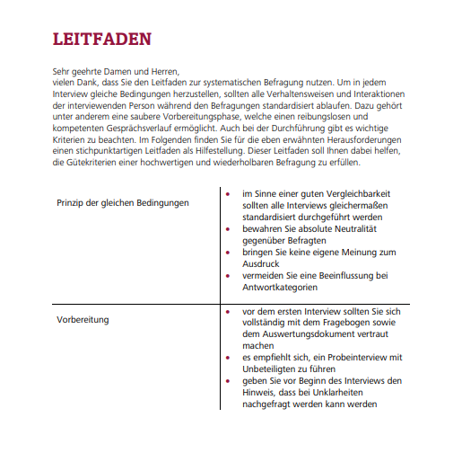
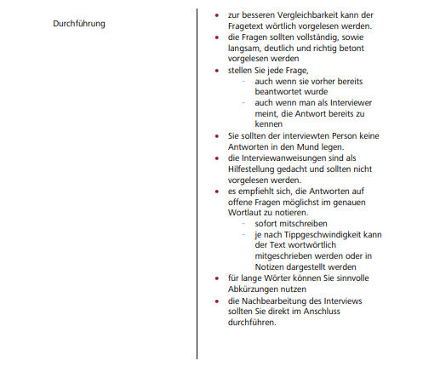

Autoren: Prof. Dr. Marcus Zinsmeister, Hochschule Kempten, Martin Weeber

Fragebogen
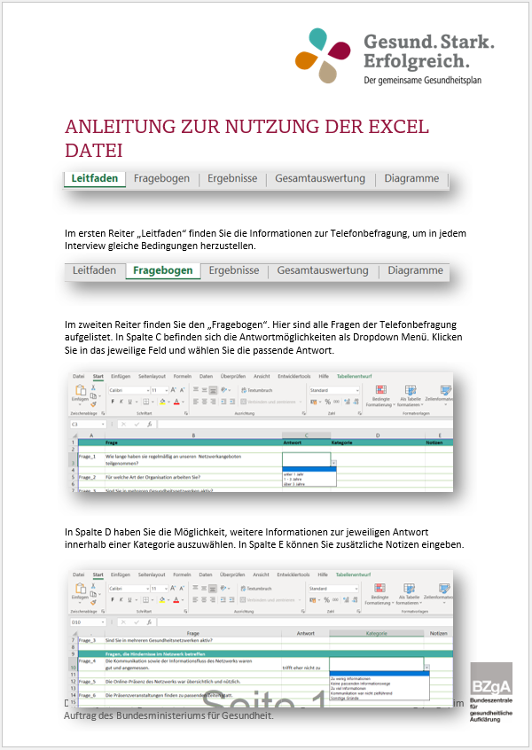
. | Frage | Antwort | Kategorie | Notizen

Frage_1 | Wie lange haben sie regelmäßig an unseren Netzwerkangeboten teilgenommen?

Frage_2 | Für welche Art der Organisation arbeiten Sie?

Frage_3 | Sind Sie in mehreren Gesundheitsnetzwerken aktiv?

 | Fragen, die Hindernisse im Netzwerk betreffen
Frage_4 | Die Kommunikation sowie der Informationsfluss des Netzwerks waren gut und angemessen.

Frage_5 | Die Online-Präsenz des Netzwerks war übersichtlich und nützlich.

Frage_6 | Die Präsenzveranstaltungen finden zu passenden Zeiten statt.

Frage_7 | Die Netzwerk-Akteur:innen machen einen kompetenten Eindruck.

Frage_8 | Die Organisator:innen und Expert:innen des Netzwerks arbeiten fachlich kompetent.

Frage_9 | Ein persönlicher Kontakt zu den relevanten Akteuren des Netzwerks ist mir wichtig.

Frage_10 | Durch das Netzwerk habe ich interessante Kontakte geknüpft.

Frage_11 | Der Austausch und das Engagement der Netzwerkenden war gut und hilfreich.

Frage_12 | Ich fühle mich im Netzwerk integriert.

Frage_13 | Ich erkenne einen deutlichen Mehrwert für meine Organisation durch das Netzwerk.

Frage_14 | Für individuelle Anliegen kenne ich die entsprechenden Ansprechpartner:innen des Netzwerks.

Frage_15 | Die Netzwerk-Themen empfinde ich als relevant.

Diagramme
 | Wie lange haben sie regelmäßig an unseren Netzwerkangeboten teilgenommen?
unter 1 Jahr | 0
1 - 3 Jahre | 0
über 3 Jahre | 0
 | Für welche Art der Organisation arbeiten Sie?
Krankenkasse | 0
Unfallversicherung | 0
Rentenversicherung | 0
Unternehmensorganisationen wie bspw. IHK | 0
Wirtschaftsförderung | 0
Sonstige Organisationen/Institutionen | 0
 | Sind Sie in mehreren Gesundheitsnetzwerken aktiv?
Ja | 0
Nein | 0

Frage 4 - 7
 | trifft zu | trifft eher zu | teils-teils | trifft eher nicht zu | trifft nicht zu
Kommunikation und Informationsfluss waren gut und angemessen | 0% | 0% | 0% | 0% | 0%
Online-Präsenz übersichtlich und nützlich | 0% | 0% | 0% | 0% | 0%
Frage 8 - 11
 | trifft zu | trifft eher zu | teils-teils | trifft eher nicht zu | trifft nicht zu
Organisator:innen und Expert:innen arbeiten fachlich kompetent | 0% | 0% | 0% | 0% | 0%
persönlicher Kontakt zu relevanten Akteuren sind wichtig | 0% | 0% | 0% | 0% | 0%
Interessante Kontakte durch das Netzwerk | 0% | 0% | 0% | 0% | 0%
Austausch und Engagement war gut und hilfreich | 0% | 0% | 0% | 0% | 0%
Frage 12 - 15
 | trifft zu | trifft eher zu | teils-teils | trifft eher nicht zu | trifft nicht zu
Ich fühle mich im Netzwerk integriert | 0% | 0% | 0% | 0% | 0%
ich erkenne Mehrwert für meine Organisation | 0% | 0% | 0% | 0% | 0%
Ansprechpartner:innen für individuelle Anliegen bekannt | 0% | 0% | 0% | 0% | 0%
Netzwerk-Themen sind relevant | 0% | 0% | 0% | 0% | 0%

